Graphique 1
 | Graphique 1 - Évolution cyclique du pourcentage de jeunes NEET de 2014 à 2018

 | Lecture : au 1er trimestre 2018, 12,6% des 16-25 ans sont NEET.
 | Champ : jeunes âgés de 16 à 25 ans
 | Source : enquêtes emploi de 2014 à 2018, calculs Dares

Année | Trimestre | Pourcentage de jeunes NEET | Pourcentage de jeunes sortis des études depuis moins de trois mois | Pourcentage de jeunes NEET parmi ceux sortis des études depuis moins de trois mois
2014 | 1 | 13.0% | 5.2% | 17.7%
 | 2 | 11.8% | 5.1% | 18.0%
 | 3 | 14.2% | 7.6% | 39.1%
 | 4 | 13.4% | 6.9% | 23.3%
2015 | 1 | 13.2% | 5.3% | 15.6%
 | 2 | 12.2% | 4.7% | 14.5%
 | 3 | 15.4% | 7.8% | 42.0%
 | 4 | 14.1% | 7.1% | 23.4%
2016 | 1 | 13.5% | 5.3% | 14.6%
 | 2 | 12.4% | 4.8% | 16.0%
 | 3 | 15.2% | 8.0% | 40.1%
 | 4 | 13.9% | 6.6% | 20.8%
2017 | 1 | 12.5% | 5.6% | 16.7%
 | 2 | 12.3% | 4.8% | 15.6%
 | 3 | 15.0% | 7.7% | 36.9%
 | 4 | 13.2% | 7.2% | 20.3%
2018 | 1 | 12.6% | 5.2% | 16.0%
 | 2 | 11.3% | 4.5% | 14.9%
 | 3 | 14.8% | 8.1% | 38.2%
 | 4 | 12.8% | 6.5% | 21.9%

Graphique 2
 | Graphique 2 : Durée passée dans la catégorie de NEET

 | Jeunes sortis des études depuis trois mois ou plus | Jeunes sortis des études depuis moins de 3mois
3 mois ou moins | 18.9 | 11.8
De 4 à 6 mois | 11.9
De 7 à 11 mois | 9.8
Un an ou plus | 47.7
Durée passée dans la catégorie de NEET | Ensemble des NEET
3 mois ou moins | 30.7
Jeunes sortis des études depuis moins de 3 mois | 11.8
Jeunes sortis des études depuis plus de 3 mois | 18.9
De 4 à 6 mois | 11.9
De 7 à 11 mois | 9.8
Un an ou plus | 47.7

Note : le mois de l’enquête est inclus dans cette durée.
Lecture : 30,7 % des jeunes NEET au moment de l’enquête sont NEET depuis 3 mois ou moins, en comptant le mois de l’enquête. Cela signifie qu’ils ont déclaré avoir été principalement en études ou en emploi au cours d’au moins un des trois mois précédant l’enquête.
Champ : jeunes NEET de 16 à 25 ans, pour lesquels l’ensemble des variables de calendrier rétrospectif sont renseignées.
Source : enquête Emploi 2018, trimestres 1 à 4, calculs Dares.

Graphique 3
 | Graphique 3 - Les dix parcours les plus fréquents des jeunes NEET sans contact au moment de l’enquête

Parcours les plus fréquents | M-12 | M-11 | M-10 | M-9 | M-8 | M-7 | M-6 | M-5 | M-4 | M-3 | M-2 | M-1 | M | Pourcentage
1 | Chômage, inactivité, autre | Chômage, inactivité, autre | Chômage, inactivité, autre | Chômage, inactivité, autre | Chômage, inactivité, autre | Chômage, inactivité, autre | Chômage, inactivité, autre | Chômage, inactivité, autre | Chômage, inactivité, autre | Chômage, inactivité, autre | Chômage, inactivité, autre | Chômage, inactivité, autre | Chômage, inactivité, autre | 52.3
2 | Etudes | Etudes | Etudes | Etudes | Etudes | Etudes | Etudes | Etudes | Etudes | Etudes | Etudes | Etudes | Chômage, inactivité, autre | 8.6
3 | Etudes | Etudes | Etudes | Etudes | Etudes | Etudes | Etudes | Etudes | Etudes | Etudes | Chômage, inactivité, autre | Chômage, inactivité, autre | Chômage, inactivité, autre | 5.3
4 | Etudes | Chômage, inactivité, autre | Chômage, inactivité, autre | Chômage, inactivité, autre | Chômage, inactivité, autre | Chômage, inactivité, autre | Chômage, inactivité, autre | Chômage, inactivité, autre | Chômage, inactivité, autre | Chômage, inactivité, autre | Chômage, inactivité, autre | Chômage, inactivité, autre | Chômage, inactivité, autre | 3.5
5 | Etudes | Etudes | Etudes | Etudes | Etudes | Etudes | Etudes | Chômage, inactivité, autre | Chômage, inactivité, autre | Chômage, inactivité, autre | Chômage, inactivité, autre | Chômage, inactivité, autre | Chômage, inactivité, autre | 2.3
6 | Emploi | Emploi | Emploi | Emploi | Emploi | Emploi | Emploi | Emploi | Emploi | Emploi | Emploi | Emploi | Chômage, inactivité, autre | 2.3
7 | Etudes | Etudes | Etudes | Etudes | Etudes | Etudes | Etudes | Etudes | Etudes | Etudes | Etudes | Chômage, inactivité, autre | Chômage, inactivité, autre | 2.1
8 | Emploi | Emploi | Emploi | Emploi | Emploi | Emploi | Emploi | Emploi | Emploi | Emploi | Chômage, inactivité, autre | Chômage, inactivité, autre | Chômage, inactivité, autre | 1.2
9 | Emploi | Chômage, inactivité, autre | Chômage, inactivité, autre | Chômage, inactivité, autre | Chômage, inactivité, autre | Chômage, inactivité, autre | Chômage, inactivité, autre | Chômage, inactivité, autre | Chômage, inactivité, autre | Chômage, inactivité, autre | Chômage, inactivité, autre | Chômage, inactivité, autre | Chômage, inactivité, autre | 1.2
10 | Etudes | Etudes | Etudes | Etudes | Chômage, inactivité, autre | Chômage, inactivité, autre | Chômage, inactivité, autre | Chômage, inactivité, autre | Chômage, inactivité, autre | Chômage, inactivité, autre | Chômage, inactivité, autre | Chômage, inactivité, autre | Chômage, inactivité, autre | 1.2

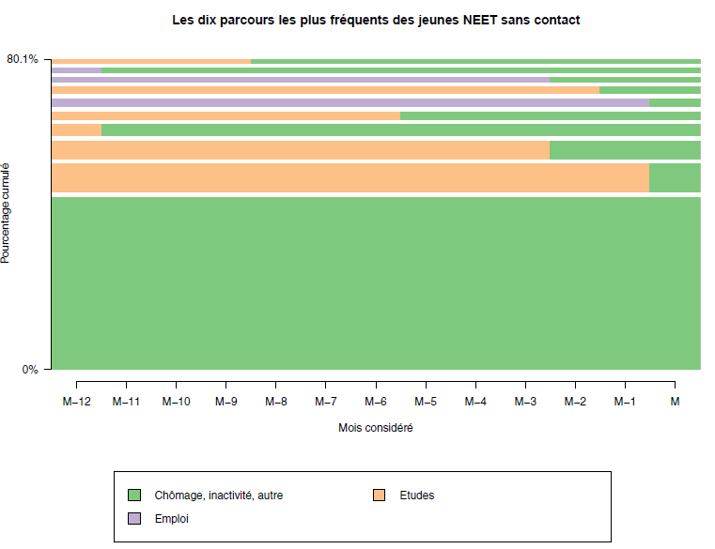

 | Lecture : le contact se mesure au mois M, qui correspond au mois de l’enquête. 52 % des jeunes NEET pas en contact ont été NEET continument du mois M-12 au moins de l’enquête M.
 | Champ : jeunes NEET sans contact, âgés de 16 à 25 ans, pour lesquels l’ensemble des variables de calendrier rétrospectif sont renseignées
 | Source : enquête emploi 2018, trimestres 1 à 4, calculs Dares.

Graphique 4
 | Graphique 4 - Les dix parcours les plus fréquents des jeunes NEET en contact au moment de l’enquête

Parcours les plus fréquents | M-12 | M-11 | M-10 | M-9 | M-8 | M-7 | M-6 | M-5 | M-4 | M-3 | M-2 | M-1 | M | Pourcentage
1 | Chômage, inactivité, autre | Chômage, inactivité, autre | Chômage, inactivité, autre | Chômage, inactivité, autre | Chômage, inactivité, autre | Chômage, inactivité, autre | Chômage, inactivité, autre | Chômage, inactivité, autre | Chômage, inactivité, autre | Chômage, inactivité, autre | Chômage, inactivité, autre | Chômage, inactivité, autre | Chômage, inactivité, autre | 37.7 | 113.1
2 | Emploi | Emploi | Emploi | Emploi | Emploi | Emploi | Emploi | Emploi | Emploi | Emploi | Emploi | Emploi | Chômage, inactivité, autre | 3.9 | 11.7
3 | Emploi | Emploi | Emploi | Emploi | Emploi | Emploi | Emploi | Emploi | Emploi | Emploi | Chômage, inactivité, autre | Chômage, inactivité, autre | Chômage, inactivité, autre | 3.3 | 9.9
4 | Etudes | Etudes | Etudes | Etudes | Etudes | Etudes | Etudes | Etudes | Etudes | Etudes | Chômage, inactivité, autre | Chômage, inactivité, autre | Chômage, inactivité, autre | 2.9 | 8.7
5 | Emploi | Chômage, inactivité, autre | Chômage, inactivité, autre | Chômage, inactivité, autre | Chômage, inactivité, autre | Chômage, inactivité, autre | Chômage, inactivité, autre | Chômage, inactivité, autre | Chômage, inactivité, autre | Chômage, inactivité, autre | Chômage, inactivité, autre | Chômage, inactivité, autre | Chômage, inactivité, autre | 2.7 | 8.1
6 | Emploi | Emploi | Emploi | Emploi | Emploi | Emploi | Emploi | Chômage, inactivité, autre | Chômage, inactivité, autre | Chômage, inactivité, autre | Chômage, inactivité, autre | Chômage, inactivité, autre | Chômage, inactivité, autre | 2.1 | 6.3
7 | Emploi | Emploi | Emploi | Emploi | Emploi | Emploi | Emploi | Emploi | Emploi | Chômage, inactivité, autre | Chômage, inactivité, autre | Chômage, inactivité, autre | Chômage, inactivité, autre | 1.9 | 5.7
8 | Etudes | Chômage, inactivité, autre | Chômage, inactivité, autre | Chômage, inactivité, autre | Chômage, inactivité, autre | Chômage, inactivité, autre | Chômage, inactivité, autre | Chômage, inactivité, autre | Chômage, inactivité, autre | Chômage, inactivité, autre | Chômage, inactivité, autre | Chômage, inactivité, autre | Chômage, inactivité, autre | 1.8 | 5.4
9 | Emploi | Emploi | Emploi | Emploi | Emploi | Emploi | Chômage, inactivité, autre | Chômage, inactivité, autre | Chômage, inactivité, autre | Chômage, inactivité, autre | Chômage, inactivité, autre | Chômage, inactivité, autre | Chômage, inactivité, autre | 1.7 | 5.1
10 | Emploi | Emploi | Emploi | Emploi | Emploi | Emploi | Emploi | Emploi | Emploi | Emploi | Emploi | Chômage, inactivité, autre | Chômage, inactivité, autre | 1.6 | 4.8

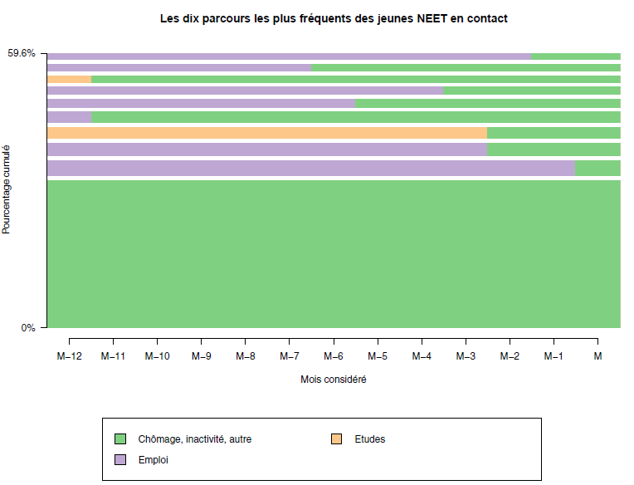

 |  |  | Lecture : le contact avec le SPE se mesure au mois M, qui correspond au mois de l’enquête. 38 % des NEET accompagnés ont été dans une situation de NEET continument du mois M-12 au moins de l’enquête M.
 |  |  | Champ : jeunes NEET en contact avec le SPE âgés de 16 à 25 ans, pour lesquels l’ensemble des variables de calendrier rétrospectif sont renseignées
 |  |  | Source : enquête emploi 2018, trimestres 1 à 4, calculs Dares

Encadré 1 - Graphique A
 | Graphique A : Inactifs, chômeurs et NEET par pays, parmi les jeunes de moins de 25 ans

Note : les pays sont classés par pourcentage de NEET parmi les jeunes de 15-24 ans décroissants. En 2018, la part des jeunes NEET parmi les 15-24 ans en France est supérieure de 0,6 point à celle de l’Union Européenne à 28 pays.
Lecture : 19,2 % des jeunes de 15 à 24 ans sont NEET en Italie.
Champ : jeunes âgés de 15 à 24 ans (il s’agit de la tranche d’âge utilisée par Eurostat pour la comparaison des pays entre eux)
Source : Eurostat, données 2018 issues des enquêtes emploi des différents pays (Labour Force Survey).

Pays | Pourcentage de chômeurs parmi les moins de 25 ans | Pourcentage d'inactifs parmi les moins de 25 ans | Pourcentage de NEET parmi les moins de 25 ans
Italie | 8.4 | 73.9 | 19.2
Bulgarie | 3.0 | 76.3 | 15.0
Roumanie | 4.8 | 70.5 | 14.5
Grèce | 9.3 | 76.7 | 14.1
Croatie | 7.9 | 66.5 | 13.6
Chypre | 7.9 | 60.8 | 13.2
Espagne | 11.3 | 67.0 | 12.4
France | 7.8 | 62.3 | 11.1
Hongrie | 3.3 | 67.7 | 10.7
Union européenne - 28 pays | 6.3 | 58.4 | 10.5
Royaume-Uni | 6.4 | 42.9 | 10.4
Slovaquie | 4.8 | 67.7 | 10.2
Irlande | 6.4 | 53.3 | 10.1
Estonie | 5.6 | 52.7 | 9.8
Belgique | 4.7 | 70.4 | 9.2
Pologne | 4.1 | 64.9 | 8.7
Finlande | 9.0 | 46.9 | 8.5
Portugal | 6.9 | 65.8 | 8.4
Lituanie | 4.1 | 63.5 | 8.0
Lettonie | 4.6 | 62.3 | 7.8
Malte | 5.1 | 44.0 | 7.3
Autriche | 5.3 | 43.3 | 6.8
Danemark | 6.3 | 39.9 | 6.8
Slovénie | 3.4 | 61.4 | 6.6
Suède | 9.4 | 45.9 | 6.0
Allemagne | 3.1 | 49.7 | 5.9
Tchéquie | 2.0 | 69.6 | 5.6
Luxembourg | 4.7 | 66.9 | 5.3
Islande | 4.9 | 19.7 | 4.9
Norvège | 5.3 | 45.7 | 4.9
Pays-Bas | 4.9 | 31.1 | 4.2

Focus - Graphique A
 | Graphique A : NEET et halo des NEET parmi les jeunes de 16-25 ans pas en études

Lecture : 2,4% des jeunes n’étant pas en études sont inactifs ou chômeurs et ont suivi une formation non-formelle pendant 15h ou moins.
Champ : Jeunes de 16 à 25 ans, NEET ou appartenant au halo des NEET
Source : enquête Emploi 2018, trimestre 1 à 4, calculs Dares

 | Fréquence | Pourcentage
NEET | 963271.7 | 30.9%
Inactifs ou chômeurs ayant suivi une formation non formelle pendant 15h ou moins | 71052.01 | 2.3%
Inactifs ou chômeurs ayant suivi une formation non formelle pendant plus de 15h | 106397.3 | 3.4%
En emploi pour moins d'un mois | 123607.4 | 4.0%
Autres jeunes n'étant pas en formation formelle | 1849111.59 | 59.4%

